BTVN
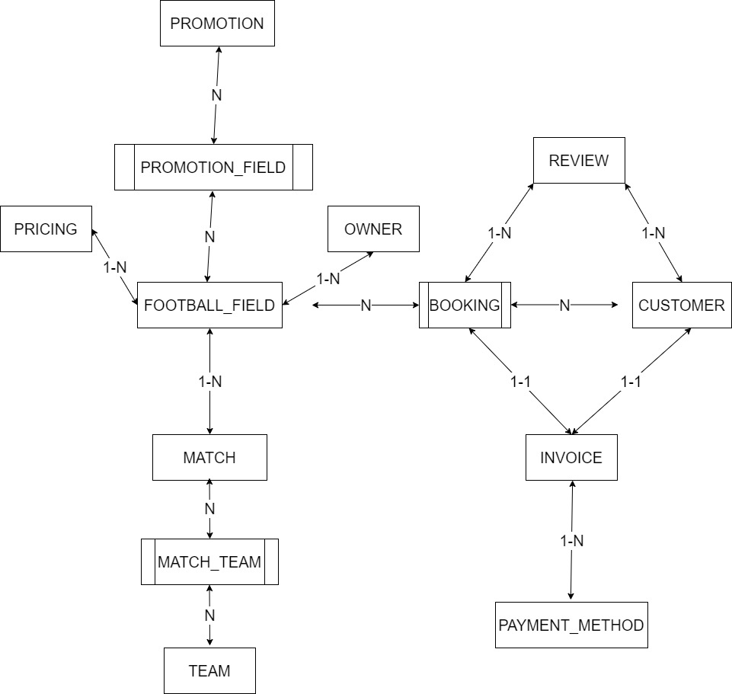
T01 |  |  |  |  | T01 | T02 | T03 | T04 | T05 | T06 | T07 | T08
FOOTBALL_FIELD | PRICING | MATCH | MATCHTEAM | TEAM | OWNER | BOOKING | PAYMENT_METHOD | CUSTOMER | INVOICE | REVIEW | PROMOTION | PROMOTION_FIELD
ID | ID | ID | ID | ID | ID | ID | ID | ID | ID | ID | ID | ID
NAME | TIME_RANGE | MATCH_DATE_TIME | MATCH_ID | NAME | NAME | FIELD_ID | DESC | NAME | BOOKING_ID | BOOKING_ID | NAME | PROMOTION_ID
ADDRESS | DAY_OF_WEEK | FIELD_ID | TEAM_ID | DESC | ADDRESS | CUSTOMER_ID | INVOICE_ID | ADDRESS | CUSTOMER_ID | CUSTOMER_ID | START_DATE | FIELD_ID
STATUS | PRICE_PER_HOUR | MATCH_TYPE | ROLE | NUMBER_OF_PLAYERS | PHONE | BOOKING_DATE |  | PHONE | ISSUE_DATE | RATING | END_DATE
PRICE | FIELD_ID | NUMBER_OF_PLAYERS | SCORE |  | EMAIL | START_TIME |  | EMAIL | DUE_DATE | COMMENT | DISCOUNT
 |  |  |  |  | PASSWORD | END_TIME |  | PASSWORD | TOTAL_AMOUNT | DATE | DESC
 |  |  |  |  | FIELD_ID | STATUS |  | MEMBERSHIP_TYPE | STATUS
 |  |  |  |  |  | ADDITIONAL_DETAILS |  | BOOKING_HISTORY
 |  |  |  |  |  |  |  | BOOKING_STATUS

